상품제안서
다쓱 전동 그라인더 | 상품코드: S40458

 |  |  |  |  |  |  | 02-713-8555 | www.synergygift.co.kr
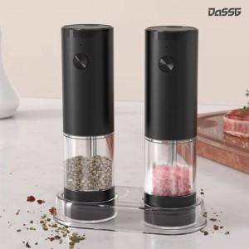 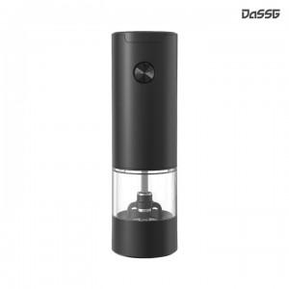 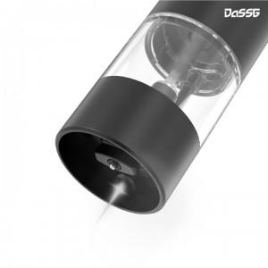

【상세/제작정보】

【인쇄/포장옵션】 | 레이저, UV-DTF컬러필름인쇄 / 포장지포장

【공급단가】 | 수량 | 50~ | 100~ | 500~ | 1,000~ | 2,000~
*VAT별도 | 1P | 7,800원 | 7,380원 | 7,020원 | 6,840원 | 6,720원
 | 2P | 16,900원 | 15,990원 | 15,210원 | 14,820원 | 14,560원

【상품 URL】 | https://www.synergygift.co.kr:443/src/goods_detail.php?gdno=40458

